상품제안서
라볼레이 10K 버클형 3단 자동 양우산(UPF50+) | 상품코드: S46722

 |  |  |  |  |  |  | 02-713-8555 | www.synergygift.co.kr
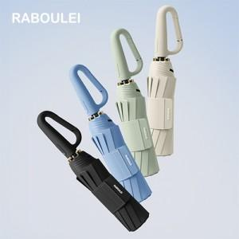

【상세/제작정보】 | <span style="font-size: 14pt;">※ 풀칼라인쇄 별도문의 바랍니다.</span>

【인쇄/포장옵션】 | [손잡이] 손잡이1도, [원단] 원단실크1도 / 포장지포장

【공급단가】 | 수량 | 20~ | 100~ | 300~ | 500~ | 1,000~
*VAT별도 | 단가 | 18,500원 | 16,700원 | 15,900원 | 15,600원 | 15,200원

【상품 URL】 | https://www.synergygift.co.kr:443/src/goods_detail.php?gdno=46722

